LEIAME
ORIENTAÇÕES

Se você vai preencher o arquivo manualmente para envio ao SIGNO:
1- realize o download no SIGNO do arquivo "exemploCESDI";
2- preencha todos os campos seguindo as orientações desse documento;
3- salve o arquivo no formato "CSV separado por vírgulas" e faça o upload no SIGNO.
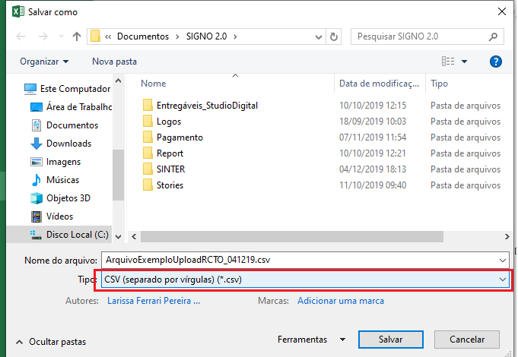
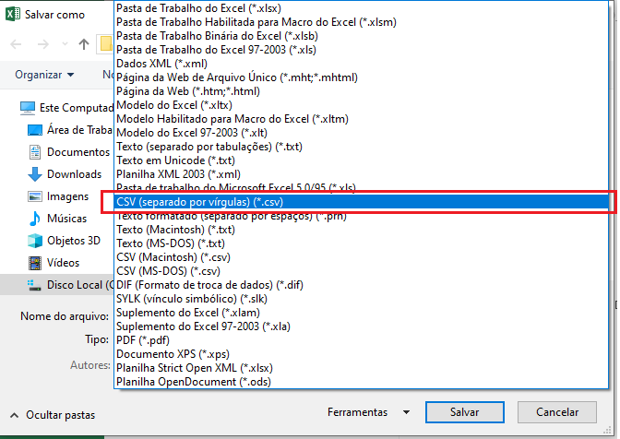

Quando gerado via aplicação o arquivo deve seguir o formato CSV, UTF-8 e ter seus campos separados com "ponto-e-vírgula".
Todas as orientações de preenchimento da planilha do arquivo estão nas abas.

A aba OrientaçãoDePreenchimento contém a descrição dos campos e orientação de preenchimento, com os códigos que devem ser utilizados.
As demais abas contém os códigos definidos pelo SINTER para o preenchimento desses campos no layout.

